关系图
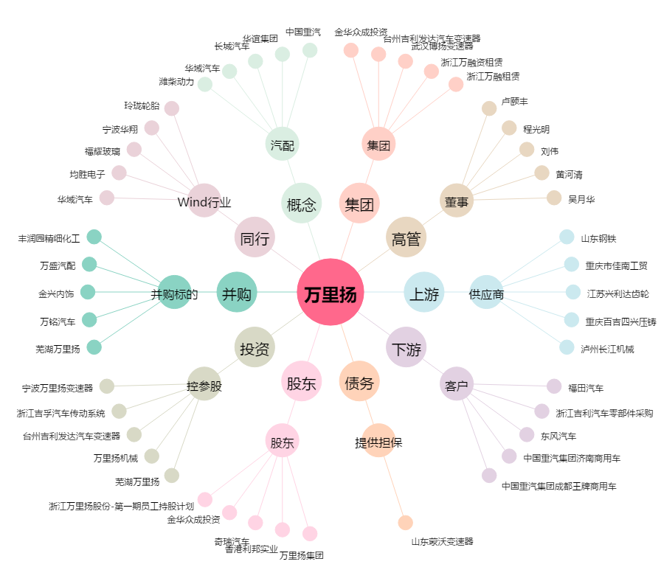
万里扬[002434.SZ] - 关系概览图

